【画面レイアウト】管理者ログイン画面
〇〇システム
 | 画面レイアウト
 |  | コード | 名称 | 調査会社一覧画面
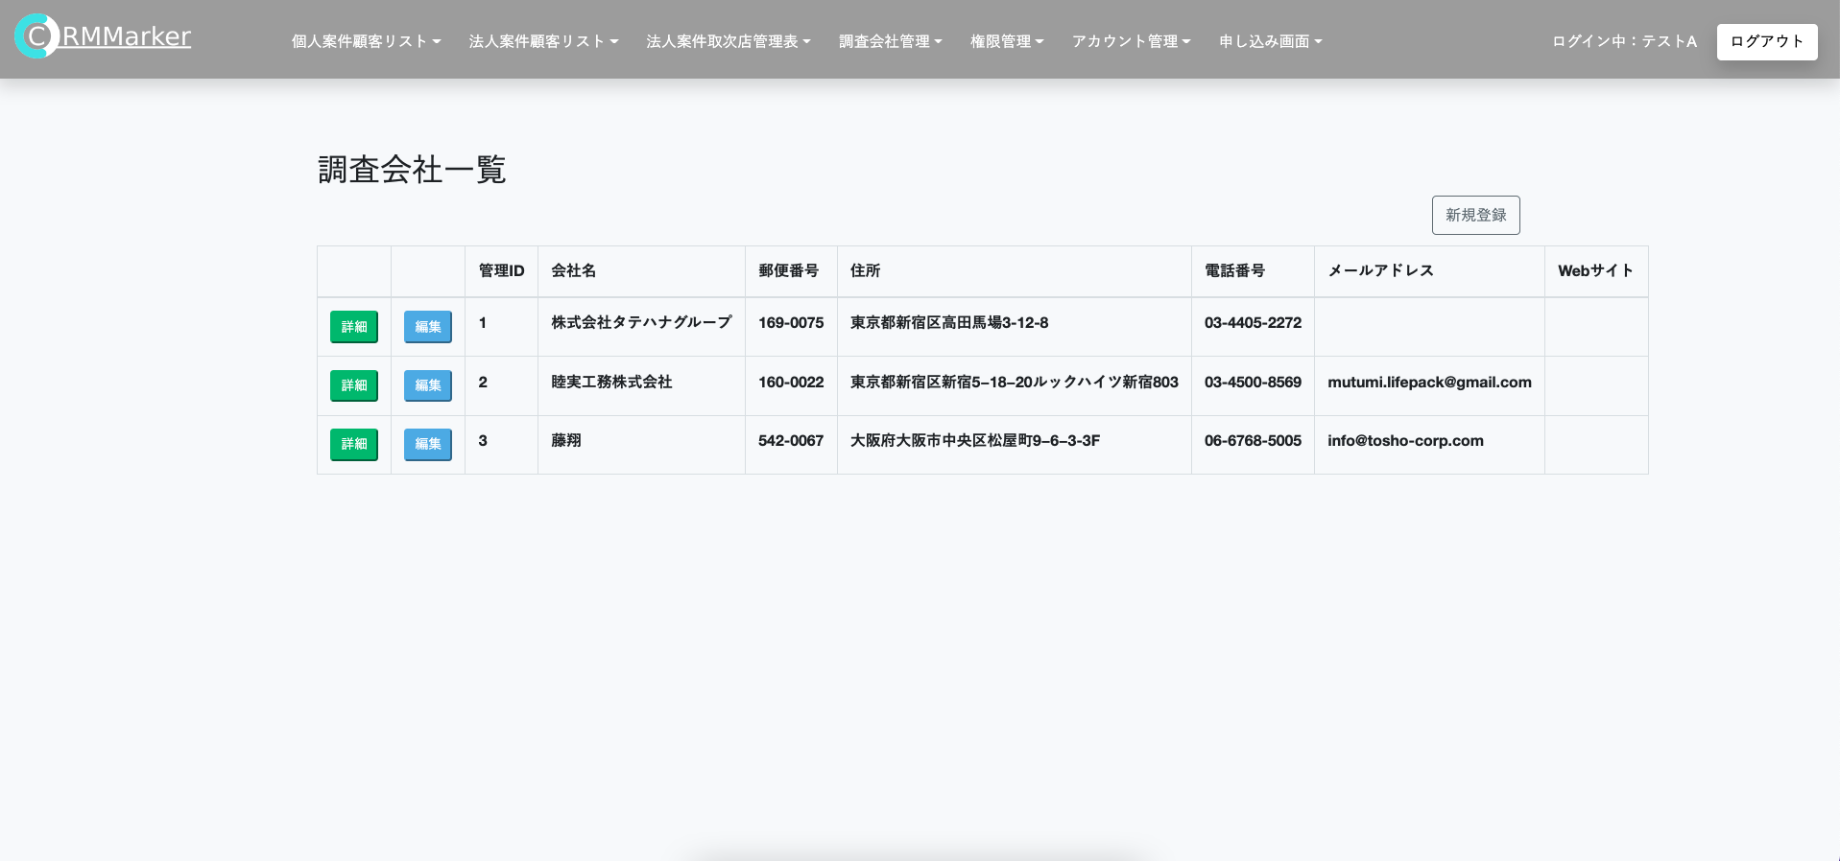

 |  | 補足説明

